Sprint4
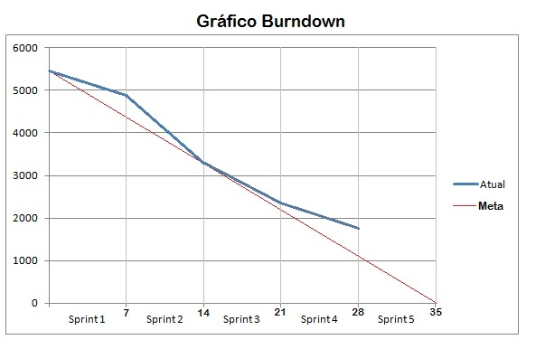
Req | To Do | Doing/WIP | Done
R8 |  |  | Interface Gráfica | Humberto
 |  |  | Código | Humberto

R9 |  |  | Interfaces Gráficas | Aldo
 |  |  | Pesquisa nas Despesas | Aldo
 |  |  | Pesquisa nas Receitas | Aldo
 |  |  | Pesquisa nas Projeções da Despesas | Aldo
 |  |  | Pesquisa nas Projeções da Receitas | Aldo

